标识
标识工程量清单

序号 | 项目名称与特征 | 计量单位 | 工程量 | 综合单价 | 综合合价 | 备注（参考图片）

1 | 封闭门标识 1000*300（2个） 500*280（4个） 封闭门标识 1.2mm铁板焊接成形表面丝印画面背面结构胶固定 | 块 | 6 |  |  | 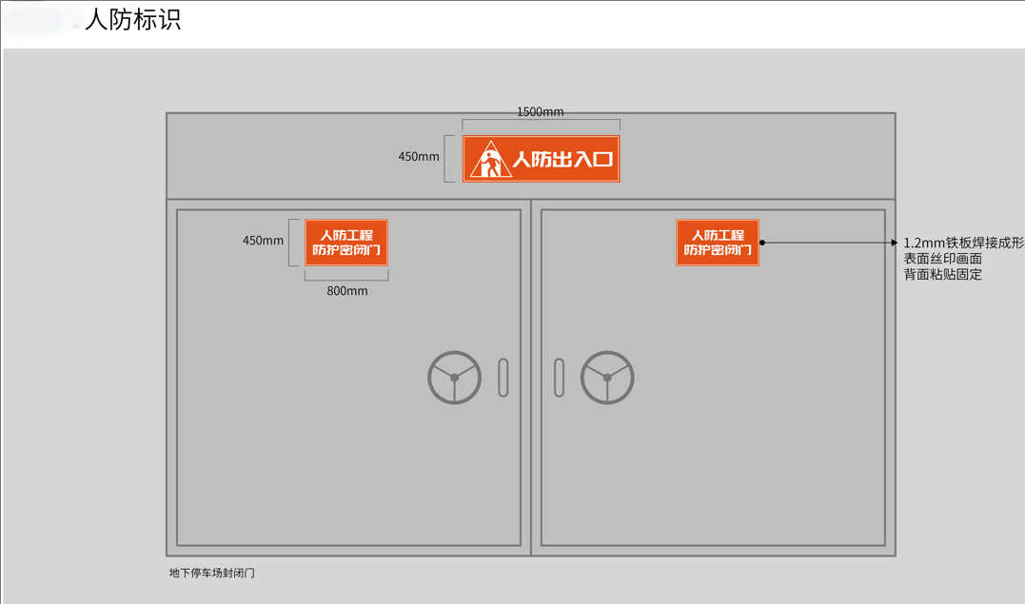
2 | 人防工程概况 700*1200，蓝底 工程概况 5mm铝板表面丝印 | 块 | 1 |  |  | 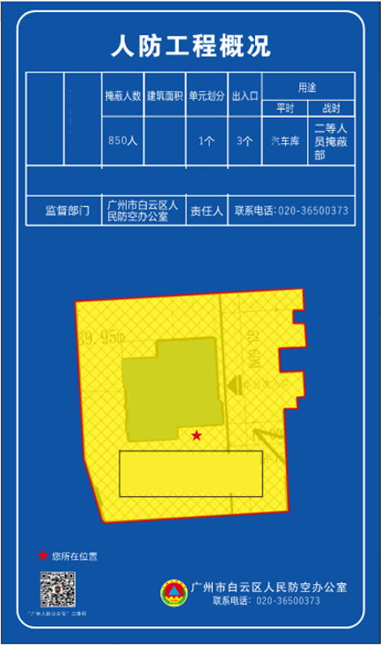
3 | 人防工程使用须知 700*1200，蓝底 使用须知 5mm铝板表面丝印 | 块 | 1 |  |  | 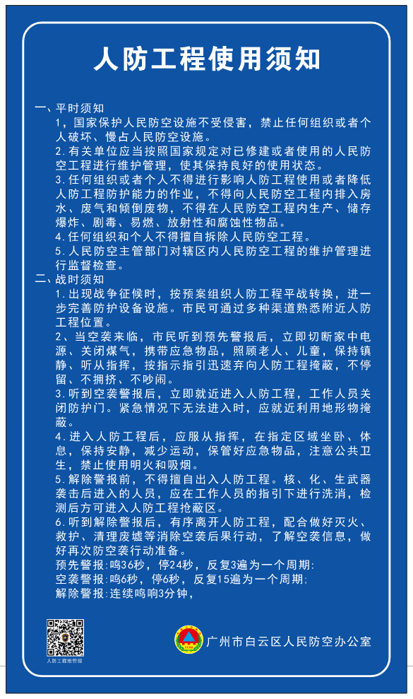
4 | 人防工程维护保养须知 700*1200，蓝底 维护保养 5mm铝板表面丝印 | 块 | 1 |  |  | 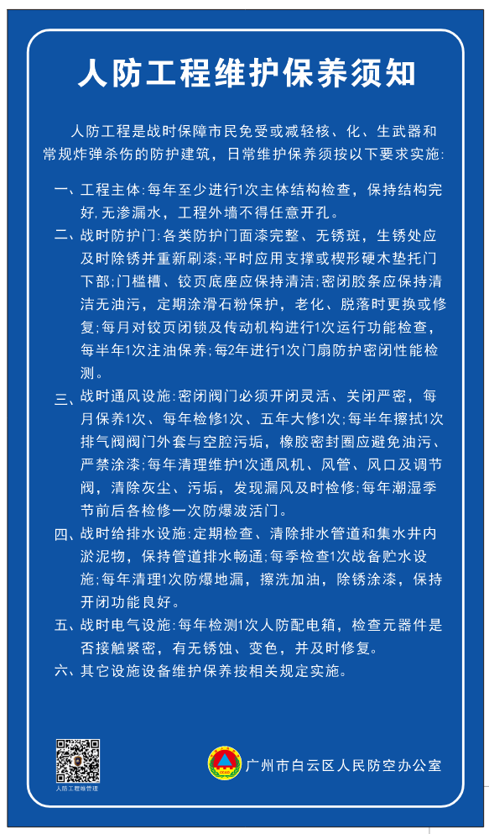
5 | 人防工程指示牌立杆 900*300，蓝底 立杆 5mm铝板表面丝印 | 套 | 1 |  |  | 
6 | 人防工程人员掩蔽区 300*900，蓝底 人员掩蔽区 5mm铝板表面丝印 | 块 | 2 |  |  | 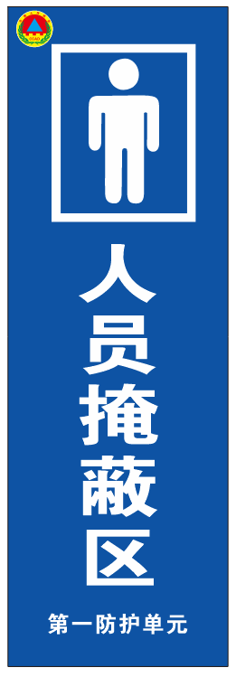
7 | 人防工程出入口 1500*500，蓝底 车道口大牌(1.5米)人防工程出入口 5mm铝板表面丝印 | 块 | 1 |  |  | 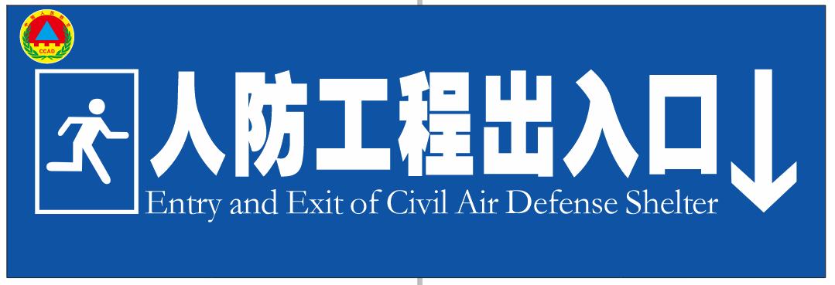
8 | 标识牌【楼栋标识】 2450*300*2500H/2200*300*2500 （1）用1.2mm不锈钢折弯焊接成形烤漆；侧厚300mm；内置骨架 （2）墙面膨胀螺丝固定 | 块 | 6 |  |  | 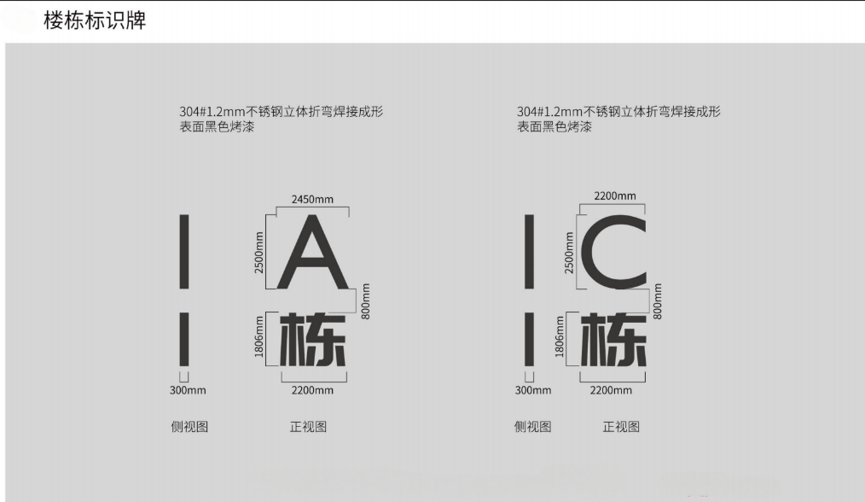
9 | 发货区编号【合同价换算】 1200*800 （1）1.2mm不锈钢折弯焊接成型烤漆；厚度20mm （2）字体；5mm亚克力白色烤漆 | 块 | 17 |  |  | 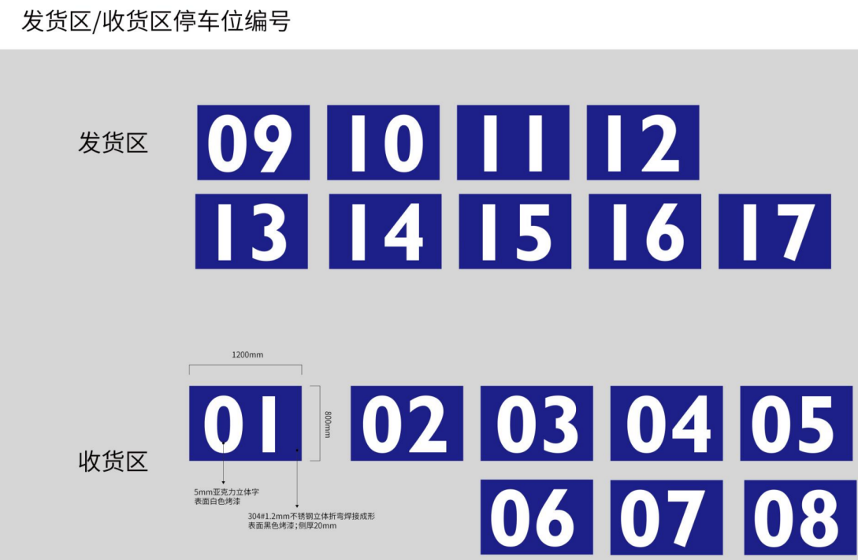
10 | 标识牌 325*400mm 消防救援窗/玻璃贴 | 块 | 41
11 | 标识牌 400*280/400*178 (1)铁板焊接成型；表面丝印画面 （2）背面粘贴固定 消防防火标识 | 块 | 423 |  |  | 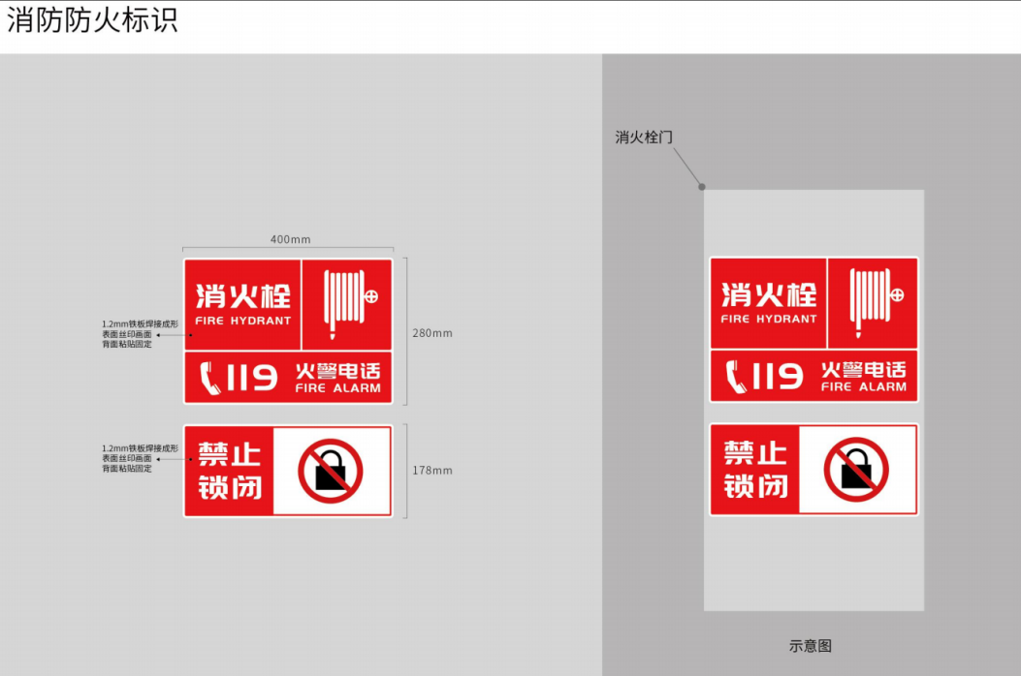
12 | 楼层牌【合同价换算】 1.标识材料品种、颜色:楼层牌φ1200*100，不锈钢折弯焊接立体造型，侧厚100mm,表面黑色/白色烤漆 2.其他:按设计图纸、技术需求书及施工规范要求综合考虑，完成本清单项目所需的一切相关工作 | 块 | 30 |  |  | 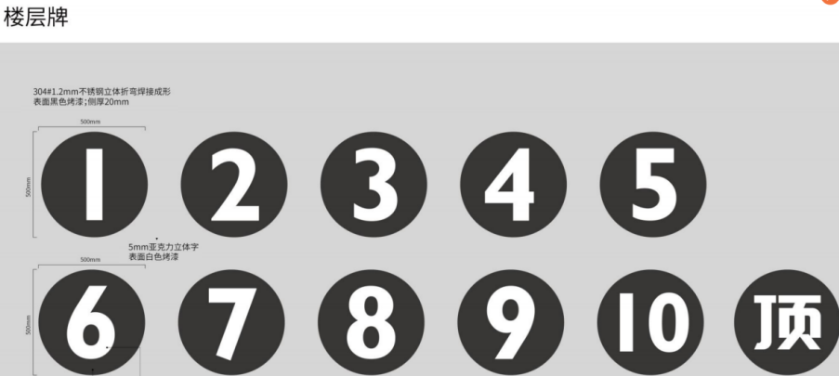
13 | 电梯编号 313/232/263*276*5 1.5mm亚克力立体字表面黑色烤漆 2.其他:按设计图纸、技术需求书及施工规范要求综合考虑，完成本清单项目所需的一切相关工作 | 块 | 31
14 | 无障碍电梯标识 300*200H （1）1.2mm不锈钢折弯焊接成形烤漆；侧厚5mm （2)字体用5mm亚克力 （3）固定至墙面 | 块 | 10
15 | 无障碍厕所标识 330*500H （1）1.2mm不锈钢折弯焊接成形烤漆；侧厚5mm （2)字体用5mm亚克力 （3）固定至墙面 | 块 | 1
16 | 卫生间 墙挂：200*300 （1）3mm亚克力烤漆uv画面 （2）固定墙面 侧挂：200*300 （1）中间层1.2mm不锈钢焊接成型；侧厚20mm；侧打葫芦孔 （2）正背3mm亚克力板UV画面 （3）侧挂墙面 | 块 | 10 |  |  | 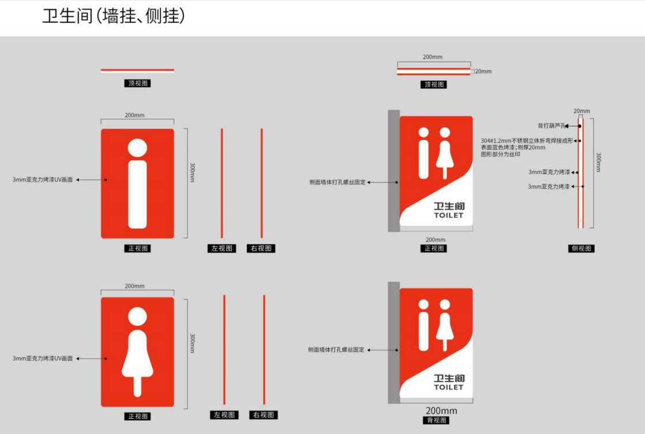
17 | 消防救援窗 325*400mm 1.消防救援窗/玻璃贴 2.其他:按设计图纸、技术需求书及施工规范要求综合考虑，完成本清单项目所需的一切相关工作 | 块 | 19
18 | 消防防火标识 400*280/400*178 1.铁板焊接成型；表面丝印画面 2.背面粘贴固定消防防火标识 3.其他:按设计图纸、技术需求书及施工规范要求综合考虑，完成本清单项目所需的一切相关工作 | 块 | 70
19 | 安全出口标识 315*135 1.6mmPVC泡沫底板 2.表面夜光丝印 3.其他:按设计图纸、技术需求书及施工规范要求综合考虑，完成本清单项目所需的一切相关工作 | 块 | 96

